Formulaire
Fiche de saisie des métadonnées CEBA v4.4.1 |  |  |  |  |  |  |  |  |  |  |  |  |  |  |  |  |  |  |  |  |  |  |  |  |  | Inspiré de la fiche BBEES

Information sur les métadonnées

 |  |  |  |  |  |  |  |  |  |  |  |  |  |  |  |  |  |  |  |  |  |  |  |  |  | Aide |  |  |  |  |  |  |  |  |  |  |  |  | Aide
 |  |  | Identifiant de la fiche |  |  |  |  |  |  |  |  |  |  |  |  |  |  |  |  |  |  |  |  |  |  |  |  |  | Date de création de la fiche |  |  |  | 2025-01-15

 |  |  |  |  |  |  |  |  |  |  |  |  | Aide |  |  |  |  |  |  |  |  |  |  |  |  | Aide |  |  |  |  |  |  |  |  |  |  |  |  | Aide
 |  |  | Langue de la métadonnée* |  |  |  |  |  | fre |  |  |  |  |  | Statut |  |  |  |  |  |  |  |  |  |  |  |  |  | Type de donnée décrite

Aide

 |  |  | Contacts pour la fiche |  |  |  |  |  |  |  |  |  |  |  |  |  |  |  |  |  |  |  |  |  |  |  |  |  |  |  |  |  |  |  |  |  |  |  | Aide

 | 1. |  | Nom |  |  |  |  |  |  |  |  | Prénom |  |  |  |  |  |  | Fonction

 |  |  | Organisme

 |  |  | Adresse |  |  |  |  |  |  |  |  |  |  |  |  |  |  |  |  |  |  | CP |  |  |  |  |  | Ville

 |  |  | Tél. |  |  |  |  |  |  |  |  | E-mail |  |  |  |  |  |  |  |  |  |  |  |  |  |  | Rôle

 |  |  | Fax |  |  |  |  |  |  |  |  | Pays |  |  |  |  |  |  |  |  |  |  |  |  |  |  | Site web
 |  |  |  |  |  |  |  |  |  |  |  |  |  |  |  |  |  |  |  |  |  |  |  |  |  |  |  |  |  |  |  |  |  |  |  |  |  |  | Aide
 | 2. |  | Nom |  |  |  |  |  |  |  |  | Prénom |  |  |  |  |  |  | Fonction

 |  |  | Organisme

 |  |  | Adresse |  |  |  |  |  |  |  |  |  |  |  |  |  |  |  |  |  |  | CP |  |  |  |  |  | Ville

 |  |  | Tél. |  |  |  |  |  |  |  |  | E-mail |  |  |  |  |  |  |  |  |  |  |  |  |  |  | Rôle

 |  |  | Fax |  |  |  |  |  |  |  |  | Pays |  |  |  |  |  |  |  |  |  |  |  |  |  |  | Site web
 |  |  |  |  |  |  |  |  |  |  |  |  |  |  |  |  |  |  |  |  |  |  |  |  |  |  |  |  |  |  |  |  |  |  |  |  |  |  | Aide
 | 3. |  | Nom |  |  |  |  |  |  |  |  | Prénom |  |  |  |  |  |  | Fonction

 |  |  | Organisme

 |  |  | Adresse |  |  |  |  |  |  |  |  |  |  |  |  |  |  |  |  |  |  | CP |  |  |  |  |  | Ville

 |  |  | Tél. |  |  |  |  |  |  |  |  | E-mail |  |  |  |  |  |  |  |  |  |  |  |  |  |  | Rôle

 |  |  | Fax |  |  |  |  |  |  |  |  | Pays |  |  |  |  |  |  |  |  |  |  |  |  |  |  | Site web
 |  |  |  |  |  |  |  |  |  |  |  |  |  |  |  |  |  |  |  |  |  |  |  |  |  |  |  |  |  |  |  |  |  |  |  |  |  |  | Aide
 | 4. |  | Nom |  |  |  |  |  |  |  |  | Prénom |  |  |  |  |  |  | Fonction

 |  |  | Organisme

 |  |  | Adresse |  |  |  |  |  |  |  |  |  |  |  |  |  |  |  |  |  |  | CP |  |  |  |  |  | Ville

 |  |  | Tél. |  |  |  |  |  |  |  |  | E-mail |  |  |  |  |  |  |  |  |  |  |  |  |  |  | Rôle

 |  |  | Fax |  |  |  |  |  |  |  |  | Pays |  |  |  |  |  |  |  |  |  |  |  |  |  |  | Site web
 |  |  |  |  |  |  |  |  |  |  |  |  |  |  |  |  |  |  |  |  |  |  |  |  |  |  |  |  |  |  |  |  |  |  |  |  |  |  | Aide
 | 5. |  | Nom |  |  |  |  |  |  |  |  | Prénom |  |  |  |  |  |  | Fonction

 |  |  | Organisme

 |  |  | Adresse |  |  |  |  |  |  |  |  |  |  |  |  |  |  |  |  |  |  | CP |  |  |  |  |  | Ville

 |  |  | Tél. |  |  |  |  |  |  |  |  | E-mail |  |  |  |  |  |  |  |  |  |  |  |  |  |  | Rôle

 |  |  | Fax |  |  |  |  |  |  |  |  | Pays |  |  |  |  |  |  |  |  |  |  |  |  |  |  | Site web

Description de la donnée

 |  |  |  |  |  |  |  |  |  |  |  |  |  |  |  |  |  |  |  |  |  |  |  |  | Aide |  |  |  |  |  |  |  |  |  |  |  |  |  | Aide
 |  |  | Titre de la donnée* |  |  |  |  |  |  |  |  |  |  |  |  |  |  |  |  |  |  |  |  |  |  |  |  |  |  | Représentation spatiale

 |  |  |  |  |  |  |  |  |  |  |  |  |  |  |  |  |  |  |  |  |  |  |  |  | Aide |  |  |  |  |  |  |  |  |  |  |  |  |  | Aide
 |  |  | Identifiant de la fiche parent |  |  |  |  |  |  |  |  |  |  |  |  |  |  |  |  |  |  |  |  |  |  |  |  |  |  | Représentation de la donnée

 |  |  |  |  |  |  |  |  |  |  |  |  |  |  |  |  |  |  |  |  |  |  |  |  |  |  |  |  |  |  |  |  |  |  |  |  |  |  | Aide
 |  |  | Résumé*

 |  |  |  |  |  |  |  |  |  |  |  |  |  |  |  |  |  |  |  |  |  |  |  |  |  |  |  |  |  |  |  |  |  |  |  |  |  |  | Aide
 |  |  |  |  |  |  |  |  |  | Date de publication |  |  |  |  |  |  |  |  | Date de mise à jour |  |  |  |  |  |  |  |  | Rythme de mise à jour

 |  |  |  |  |  |  |  |  |  |  |  |  |  |  |  |  |  |  |  |  |  |  |  |  |  |  |  |  |  |  |  |  |  |  |  |  |  |  | Aide
 |  |  | Etendue temporelle* |  |  |  | Date de début |  |  |  | 1850-02-01 |  |  | Date de fin |  |  | 1851-02-01

 |  |  |  |  |  |  |  |  |  |  |  |  |  |  |  |  |  |  |  |  |  |  |  |  |  |  |  |  |  |  |  |  |  |  |  |  |  |  | Aide
 |  |  | Emprise |  |  |  |  |  |  |  |  |  |  |  |  |  |  |  |  |  |  |  |  |  |  | FALSE | Latitude Nord |  |  |  |  |  |  | coordonnées avec .
 |  |  |  |  |  |  |  |  |  |  |  |  |  |  |  |  |  |  |  |  |  |  | Longitude Ouest |  |  | #VALUE! |  |  |  |  | FALSE | Longitude Est |  |  |  | OK
 |  |  | Lieu |  |  |  |  |  |  |  |  |  |  |  |  |  |  |  |  |  |  | FALSE |  |  |  |  | Latitude Sud |  |  |  | #VALUE! |  |  |  | OK |  | OK
 |  |  |  |  |  |  |  |  |  |  |  |  |  |  |  |  |  |  |  |  |  |  |  |  |  | FALSE |  |  |  |  |  |  |  |  |  | OK

 |  |  |  |  |  |  |  |  |  |  |  |  |  |  |  |  |  |  |  |  |  |  |  |  |  |  |  |  |  |  |  |  |  |  |  |  |  |  | Aide
 |  |  | Système de projection

 |  |  |  |  |  |  |  |  |  |  |  |  |  |  |  |  |  |  |  |  |  |  |  |  |  |  |  |  |  |  |  |  |  |  |  |  |  |  | Aide
 |  |  | Topics INSPIRE (catégories internationales)

 |  |  | Topic 1* |  |  |  |  |  |  |  |  |  |  |  |  |  |  |  |  |  |  | Topic 3

 |  |  | Topic 2 |  |  |  |  |  |  |  |  |  |  |  |  |  |  |  |  |  |  | Topic 4

 |  |  |  |  |  |  |  |  |  |  |  |  |  |  |  |  |  |  |  |  |  |  |  |  |  |  |  |  |  |  |  |  |  |  |  |  |  |  | Aide
 |  |  | Thèmes INSPIRE |  |  |  |  |  |  |  | https://inspire.ec.europa.eu/theme/ |  |  |  |  |  |  | Voir feuille |  | Inspire_Themes

 |  |  | Thème 1* |  | nom |  |  |  |  |  |  |  |  |  |  |  |  |  |  |  |  | Thème 3 |  | nom
 |  |  |  |  | URL |  |  |  |  |  |  |  |  |  |  |  |  |  |  |  | OK |  |  | URL |  |  |  |  |  |  |  |  |  |  |  |  |  | OK

 |  |  | Thème 2 |  | nom |  |  |  |  |  |  |  |  |  |  |  |  |  |  |  |  | Thème 4 |  | nom
 |  |  |  |  | URL |  |  |  |  |  |  |  |  |  |  |  |  |  |  |  | OK |  |  | URL |  |  |  |  |  |  |  |  |  |  |  |  |  | OK

 |  |  |  |  |  |  |  |  |  |  |  |  |  |  |  |  |  |  |  |  |  |  |  |  |  |  |  |  |  |  |  |  |  |  |  |  |  |  | Aide
 |  |  | Thésaurus/Mots clés |  |  |  |  | GEMET* : voir feuille |  |  |  | GEMET keywords |  |  |  | Autres thesaurus : voir feuille |  |  |  |  | Other thesaurus

 |  |  | Id. | Thesaurus |  | Mot-clé |  |  |  |  |  | URL |  |  |  |  |  |  |  |  |  |  | Id. | Thesaurus |  | Mot-clé |  |  |  |  |  | URL
 |  |  | 1 |  |  |  |  |  |  |  |  |  |  |  |  |  |  |  |  |  |  | OK | 6 |  |  |  |  |  |  |  |  |  |  |  |  |  |  | OK
 |  |  | 2 |  |  |  |  |  |  |  |  |  |  |  |  |  |  |  |  |  |  | OK | 7 |  |  |  |  |  |  |  |  |  |  |  |  |  |  | OK
 |  |  | 3 |  |  |  |  |  |  |  |  |  |  |  |  |  |  |  |  |  |  | OK | 8 |  |  |  |  |  |  |  |  |  |  |  |  |  |  | OK
 |  |  | 4 |  |  |  |  |  |  |  |  |  |  |  |  |  |  |  |  |  |  | OK | 9 |  |  |  |  |  |  |  |  |  |  |  |  |  |  | OK
 |  |  | 5 |  |  |  |  |  |  |  |  |  |  |  |  |  |  |  |  |  |  | OK | 10 |  |  |  |  |  |  |  |  |  |  |  |  |  |  | OK

Qualité de la donnée

 |  |  |  |  |  |  |  |  |  |  |  |  |  |  |  |  |  |  |  |  |  |  |  |  |  |  |  |  |  |  |  |  |  |  |  |  |  |  | Aide
 |  |  | Texte sur la qualité

Diffusion du lot de données

 |  |  |  |  |  |  |  |  |  |  |  |  |  |  |  |  |  |  |  |  |  |  |  |  |  |  |  |  |  |  |  |  |  |  |  |  |  |  | Aide
 |  |  | Conditions légales d'accès et d'utilisation

 |  |  | Autres conditions et mentions légales d'utilisations*
 |  |  |  |  |  |  |  |  |  |  |  |  |  |  |  |  |  |  |  |  |  |  |  |  |  |  |  |  |  |  |  |  |  |  |  |  |  | Aide

 |  |  |  |  |  |  |  |  |  |  |  |  |  |  |  |  |  |  |  |  |  |  |  |  |  |  |  |  |  |  |  |  |  |  |  |  |  |  | Aide
 |  | Accès aux données et documents associés

 | 1. |  | Lien - URL

 | 2. |  | Lien - URL

 | 3. |  | Lien - URL

Aide
Illustration

 |  |  |  |  |  |  |  |  |  |  |  |  |  |  |  |  |  |  |  |  |  |  |  |  |  |  |  |  |  |  |  |  |  |  |  |  |  |  | Aide
 |  |  | Nom du fichier

Remarques

 |  |  |  |  |  |  |  |  |  |  |  |  |  |  |  |  |  |  |  |  |  |  |  |  |  |  |  |  |  |  |  |  |  |  |  |  |  |  | Aide

Inspire_Themes
Aller à | https://inspire.ec.europa.eu/theme/

Sélectionner votre topic
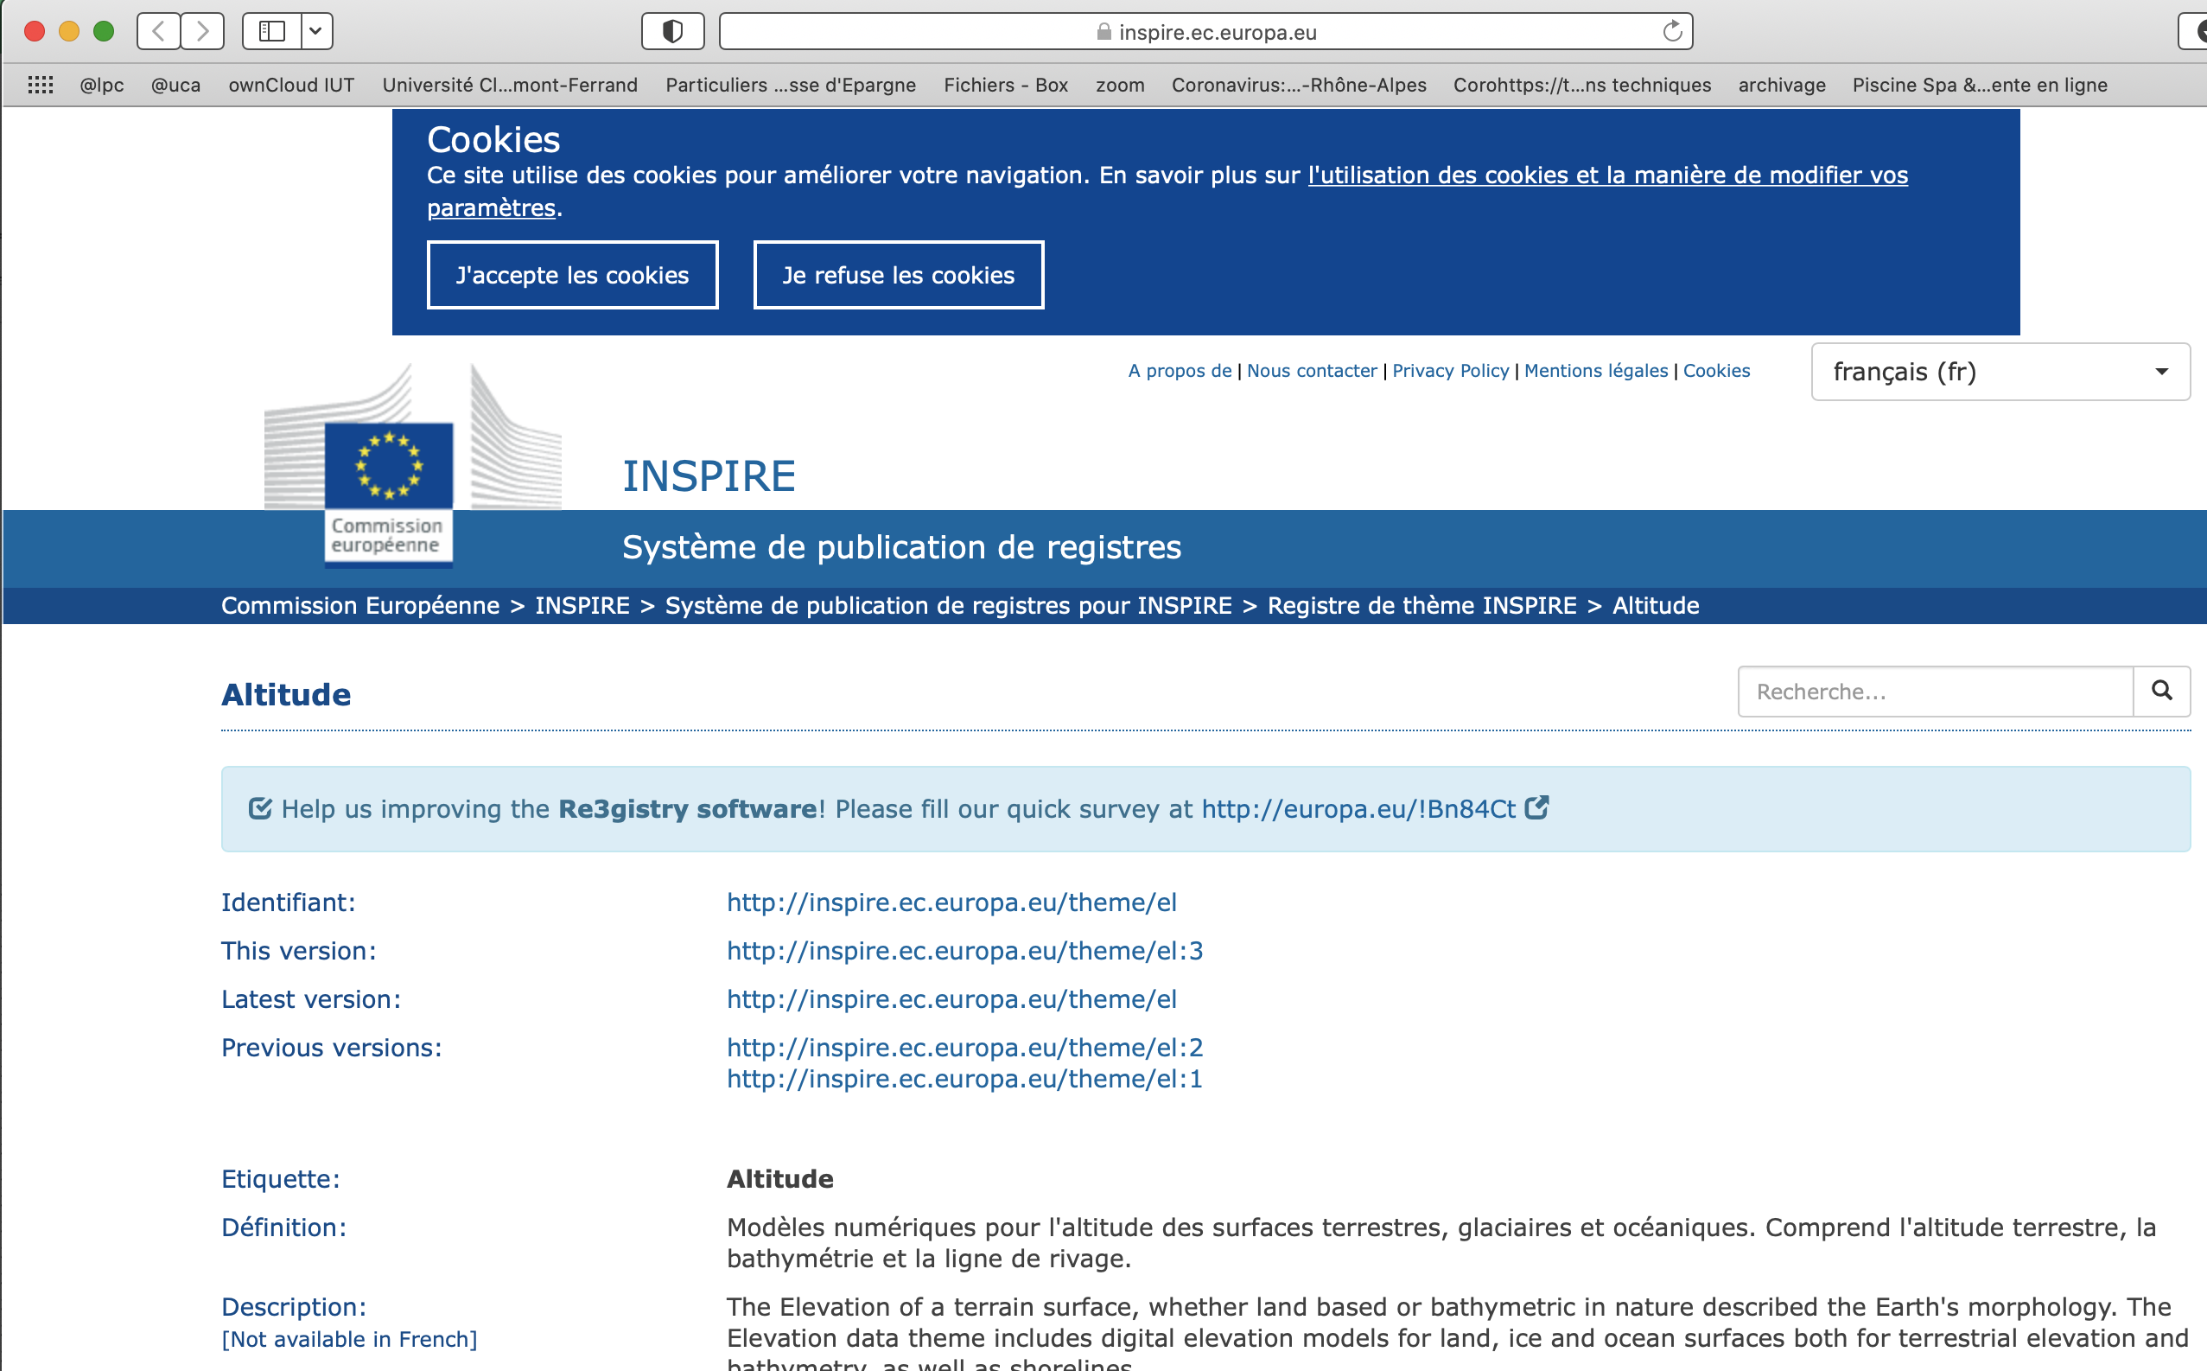

Dans identifiant, copier coller (collage spécial - texte) ce qui se trouve dans le rectangle rouge (la dernière version), l'adresse Web où on peut trouver la définition
Dans Etiquette, copier coller (collage spécial - texte) ce qui se trouve dans le rectangle vert, le terme/concept qui vous intéresse

Identifiant | Etiquette | A COPIER
http://inspire.ec.europa.eu/theme/mr | ressources minérales | ressources minérales---http://inspire.ec.europa.eu/theme/mr
http://inspire.ec.europa.eu/theme/pf | lieux de production et sites industriels | lieux de production et sites industriels---http://inspire.ec.europa.eu/theme/pf
http://inspire.ec.europa.eu/theme/ef | installations de suivi environnemental | installations de suivi environnemental---http://inspire.ec.europa.eu/theme/ef

GEMET keywords
Aller à | https://www.eionet.europa.eu/gemet/fr/themes/ | ou | https://www.eionet.europa.eu/gemet/en/themes/

Sélectionner votre keyword
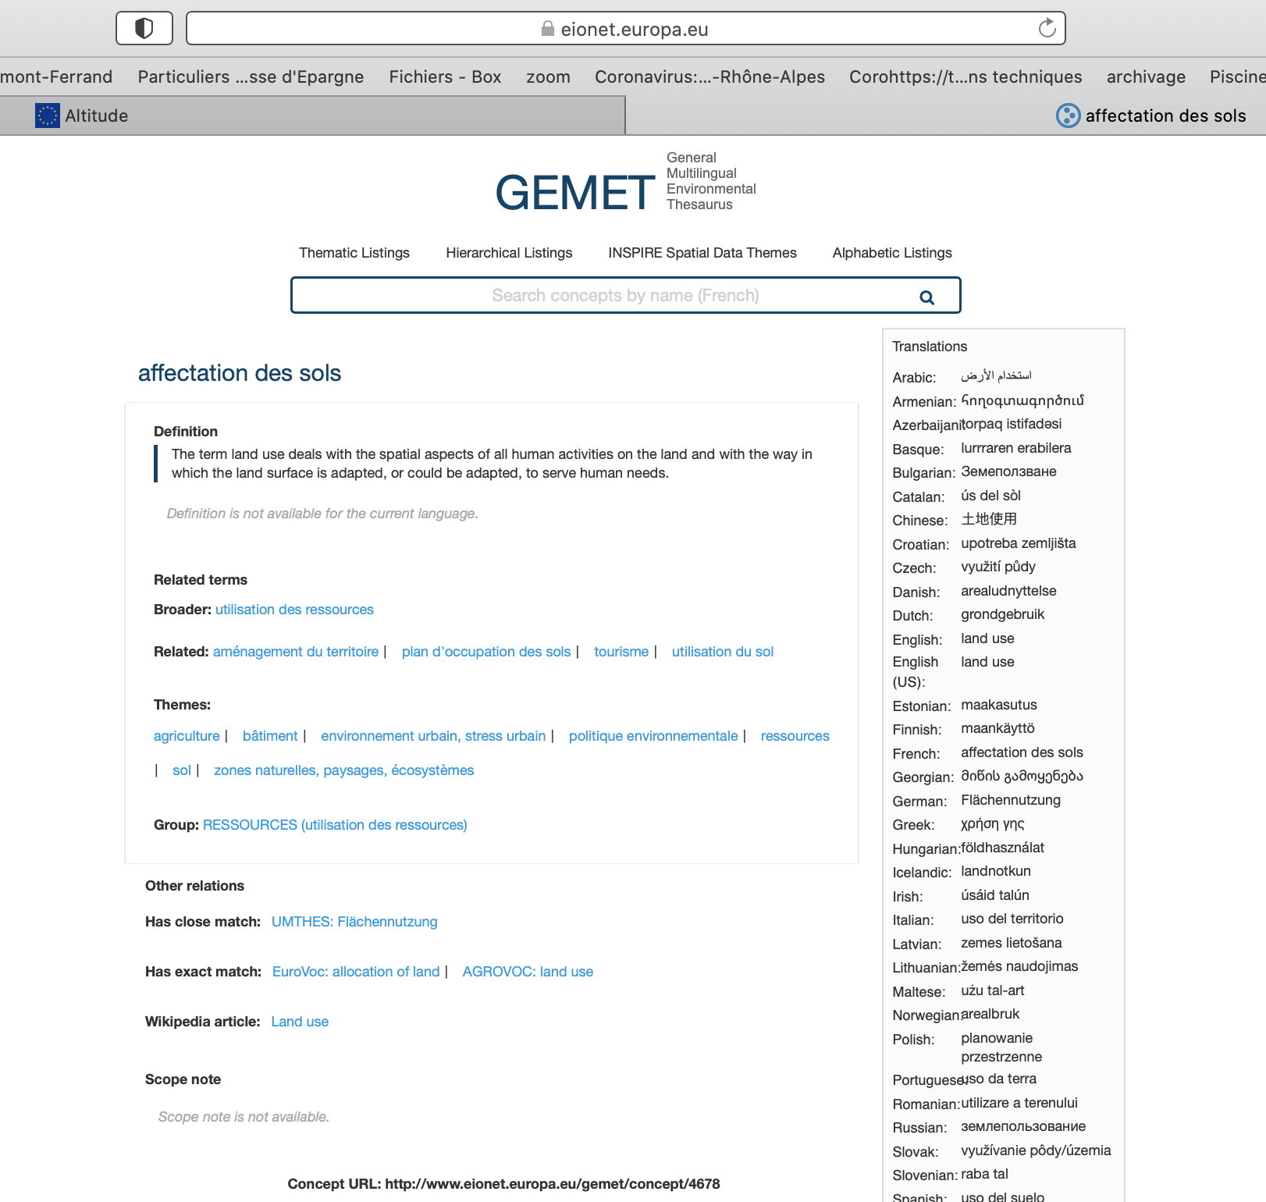

Dans identifiant, copier coller (collage spécial - texte) ce qui se trouve dans le rectangle rouge, l'adresse Web où on peut trouver la définition
Dans Etiquette, copier coller (collage spécial - texte) ce qui se trouve dans le rectangle vert, le terme/concept qui vous intéresse

Identifiant | Etiquette | VERIFICATION
http://www.eionet.europa.eu/gemet/concept/5268 | industrie minérale | industrie minérale---http://www.eionet.europa.eu/gemet/concept/5268
http://www.eionet.europa.eu/gemet/concept/1751 | sol contaminé | sol contaminé---http://www.eionet.europa.eu/gemet/concept/1751
http://www.eionet.europa.eu/gemet/concept/3554 | rayonnement gamma | rayonnement gamma---http://www.eionet.europa.eu/gemet/concept/3554

Other thesaurus
Valeur à copier dans la feuil1, colonne AD du jeu de données si vous souhaitez rajouter les topics INSPIRE sélectionnés ci-dessous (en Français ou Anglais, en Anglais par défaut)
rayonnement---http://vocabs.lter-europe.net/EnvThes/67

Voici quelques thesaurus ou autres ressources sémantiques
 | ENVTHES | https://vocabs.lter-europe.net/envthes/en/
 | AGROVOC | http://www.fao.org/agrovoc/search
 | OZCAR-THEIA | https://in-situ.theia-land.fr/skosmos/theia_ozcar_thesaurus/fr/
 | LOTTERE | https://www.loterre.fr/category/explorer-fr/
 |  | https://www.loterre.fr/skosmos/fr/

Sélectionner votre keyword (ici exemple de ENVTHES)
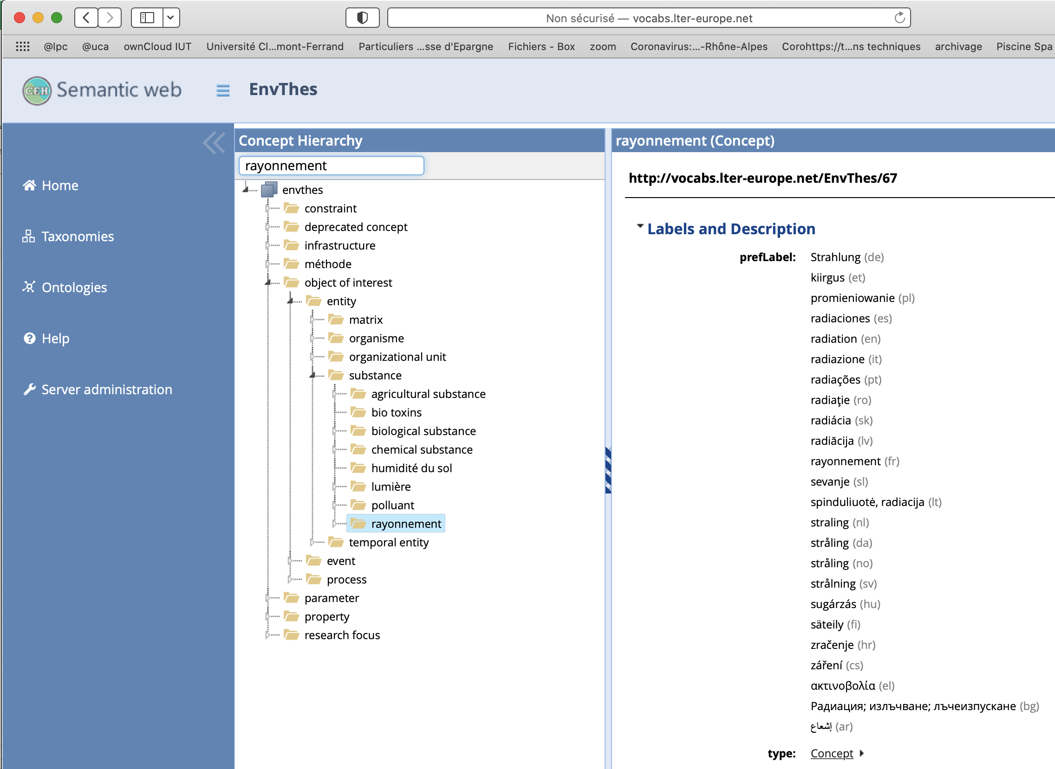

Dans identifiant, copier coller (collage spécial - texte) ce qui se trouve dans le rectangle rouge, l'adresse Web où on peut trouver la définition
Dans Etiquette, copier coller (collage spécial - texte) ce qui se trouve dans le rectangle vert, le terme/concept qui vous intéresse

Identifiant | Etiquette |  | A COPIER
http://vocabs.lter-europe.net/EnvThes/67 | rayonnement |  | rayonnement---http://vocabs.lter-europe.net/EnvThes/67

